상품제안서
타이틀리스트 기프트 세트 T404 | 상품코드: F32898

 |  |  |  |  |  |  | 02-412-0044 | www.easy1.co.kr
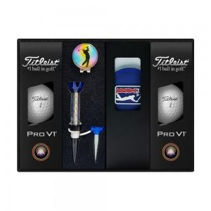

【상세/제작정보】

【인쇄/포장옵션】 | 풀칼라 / 포장불가능

【공급단가】 | 수량 | 30~ | 50~ | 100~ | 300~ | 500~
*VAT별도 | 단가 | 55,800원 | 54,870원 | 53,470원 | 52,540원 | 51,150원

【상품 URL】 | https://www.easy1.co.kr:443/src/goods_detail.php?gdno=32898

